상품제안서
모두애 제로웨이스트 입주축하키트 프리미엄 | 상품코드: F02198

 |  |  |  |  |  |  | 02-412-0044 | www.easy1.co.kr
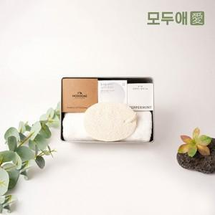

【상세/제작정보】 | *파우치 전사인쇄 포함 *케이스 인쇄, 띄지인쇄 / 칫솔 인쇄 / 면봉케이스 스티커 등은 별도 문의 바랍니다.[추가비용 발생옵션]

【인쇄/포장옵션】 | / 포장불가능

【공급단가】 | 수량 | 100~ | 300~ | 500~ | 1,000~ | 3,000~
*VAT별도 | 단가 | 32,500원 | 32,000원 | 31,250원 | 30,000원 | 28,750원

【상품 URL】 | https://dev.easy1.co.kr:443/src/goods_detail.php?gdno=2198

